关系图
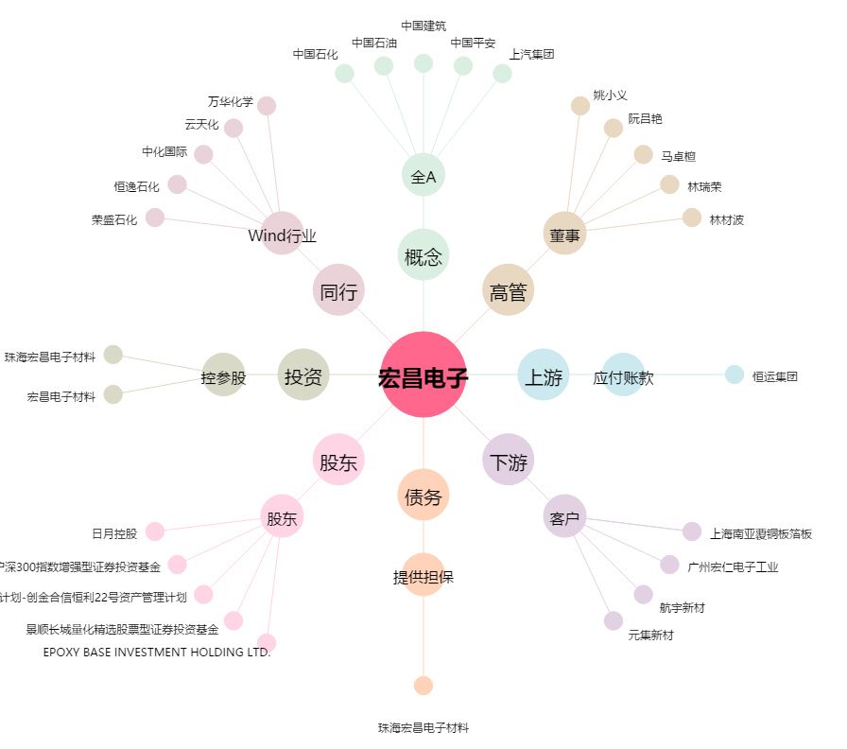
宏昌电子[603002.SH] - 关系概览图

